4月
序号 | 问题描述 | 解决方案 | 创建时间 | 解决人 | 后续跟踪 | 备注
1 | 经销商入驻泛家居，选择上级工厂，入驻后登录品牌馆，店铺logo显示破图，入驻经销商账号：13900139620 | 业务逻辑：这边入驻如果选择了上级工厂，默认会读取工厂的店铺logo； 排查：1、查core_user表mobile=13900139620，取得工厂id为392097 2、查core_store表id=392097，查看logo_square字段（正方形logo），为空 3、工厂未设置店铺logo时，这边未做优化，展示了破图，后期优化成如果没图给个默认logo图 | 2019-04-01 | 虞庆 | 录入禅道，等待解决
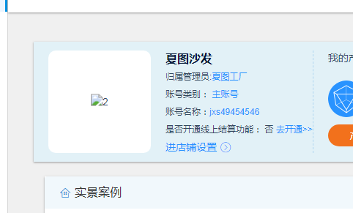
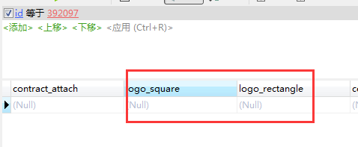

2 | 客服人员不知道自己的微信绑定了什么系统角色，申请成为云老板时提示自己存在系统角色 | 1.在core_member根据微信昵称找到对应的open_id，昵称like harder有两条记录； 2.根据open_id在core_user_weixin里面查询到对应手机号；删除对应的角色 | 20190412 | 于变变 | 已解决，该微信可以申请成为云老板

